Ausfüllhinweise AZA
3. ANGABEN ZUM AUSZAHLUNGSBETRAG (in Euro) |  |  | Beispiel
bewilligte Zuwendung | Beantragte Zuwendung gem. Ziffer 6.3.2 des Zuwendungsbescheides
bisher erhaltene Zuschuss-/ Zuweisungsbeträge | bisher ausgezahlter Zuschussbetrag
Zuschuss-/ Zuweisungsbedarf = Überweisungsbedarf | Ausgaben abzüglich der übrigen Finanzierungsmittel
verbleibender Zuschuss-/ Zuweisungsbetrag | Beantragte Zuwendung abzgl. bisher erhaltener Zuschussbeträge & abzgl. des Überweisungsbedarfs
davon voraussichtlich bis zum Jahresende abgerufen (Prognose zum Mittelverbrauch) | Hinweis: Betrag darf nicht höher sein, als die Höhe des verbleibenden Zuschusses

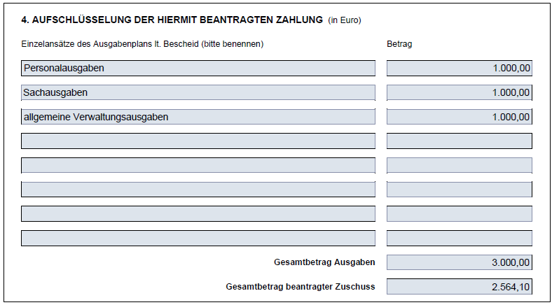

4. AUFSCHLÜSSELUNG DER HIERMIT BEANTRAGTEN ZAHLUNG (in Euro)
Einzelansätze des Ausgabenplans lt. Bescheid (bitte benennen) | Betrag
6.1.1 Personalausgaben | Angabe der Ausgaben ohne Abzug der übrigen Finanzierungsmittel (tatsächliche Ausgaben)
6.1.2 Sachausgaben
6.1.3 allgmeine Verwaltungsausgaben

Gesamtbetrag Ausgaben | Gesamtbetrag Ausgaben (Personal-, Sach-, allg. Verwaltungsausgaben)
Gesamtbetrag beantragter Zuschuss | Gesamtbetrag Ausgaben abzüglich der übrigen Finanzierungsmittel (entspricht dem Überweisungsbedarf) | *siehe Berechnungshilfe ("Für Abrechnungszeitraum angefallene Ausgaben")

